Hoja1

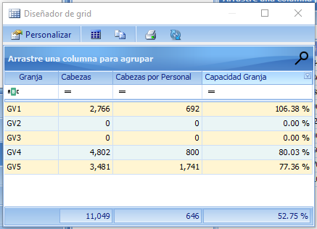

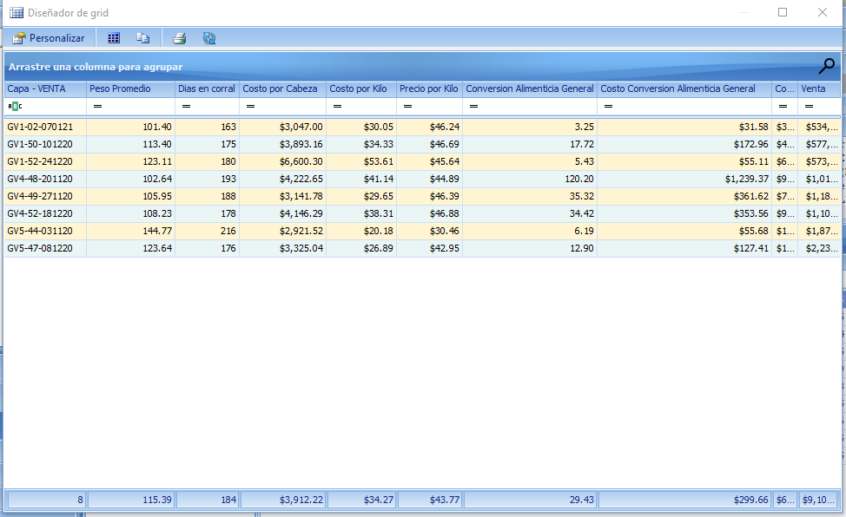

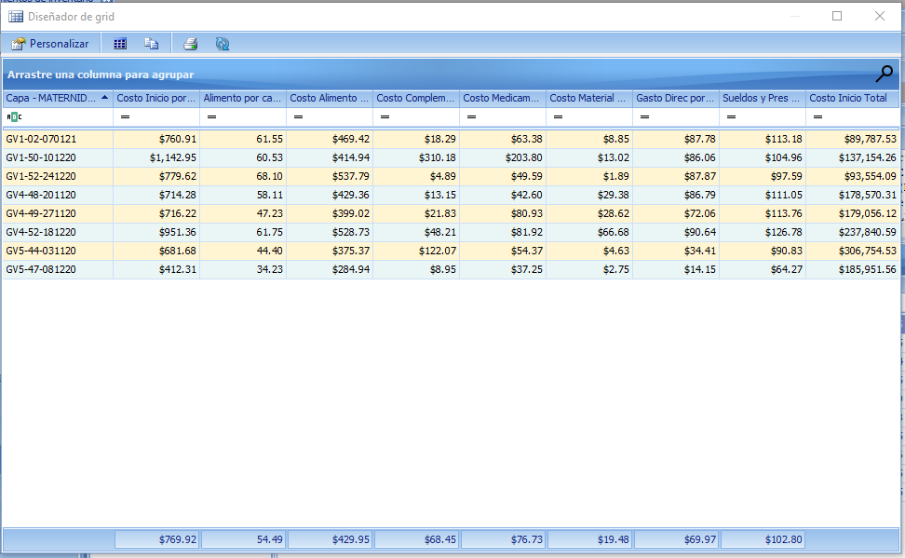

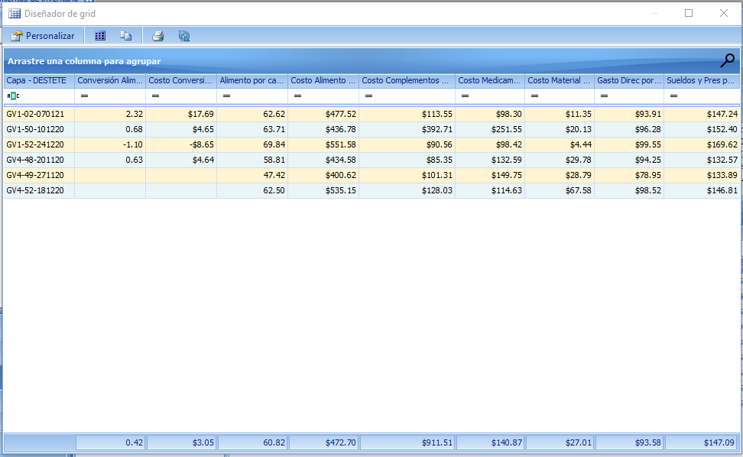

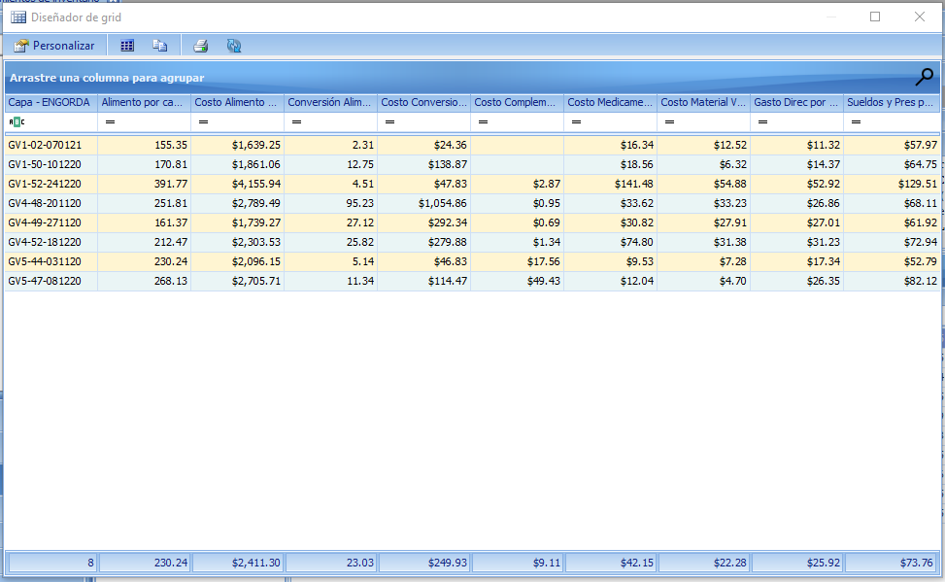

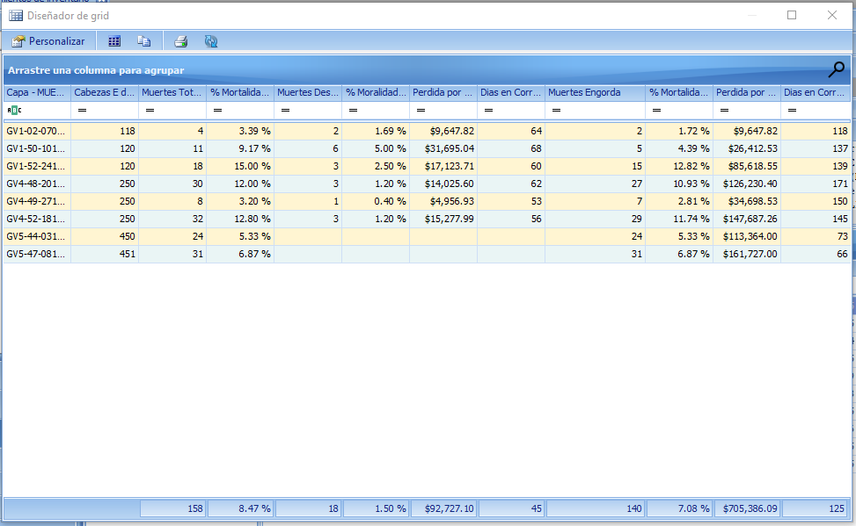

ENERO

VENTA
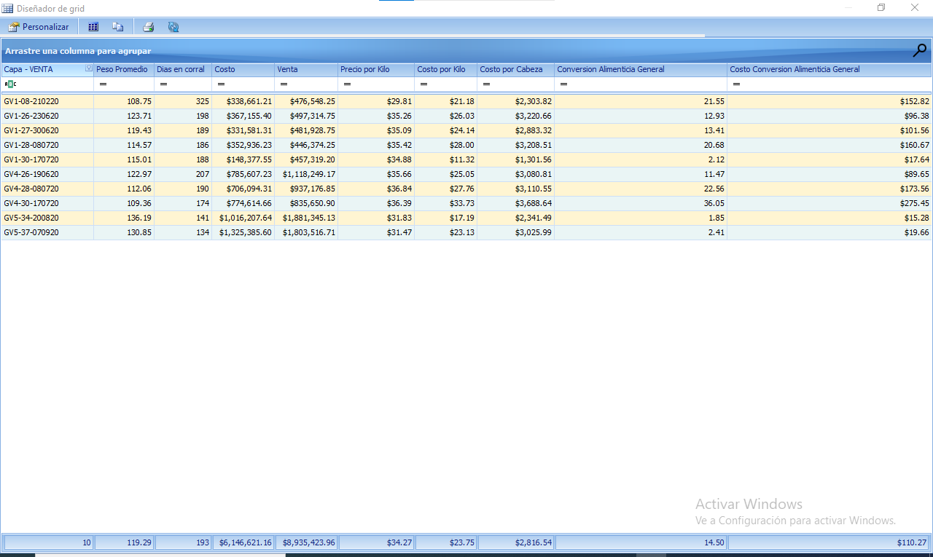
 | Capa - VENTA | Peso Promedio | Dias en corral | Costo | Venta | Precio por Kilo | Costo por Kilo | Costo por Cabeza | Conversion Alimenticia General | Costo Conversion Alimenticia General
 | GV1-08-210220 | 108.75 | 325 | $338,661.21 | $476,548.25 | $29.81 | $21.18 | $2,303.82 | 21.55 | $152.82
 | GV1-26-230620 | 123.71 | 198 | $367,155.40 | $497,314.75 | $35.26 | $26.03 | $3,220.66 | 12.93 | $96.38
 | GV1-27-300620 | 119.43 | 189 | $331,581.31 | $481,928.75 | $35.09 | $24.14 | $2,883.32 | 13.41 | $101.56
 | GV1-28-080720 | 114.57 | 186 | $352,936.23 | $446,374.25 | $35.42 | $28.00 | $3,208.51 | 20.68 | $160.67
 | GV1-30-170720 | 115.01 | 188 | $148,377.55 | $457,319.20 | $34.88 | $11.32 | $1,301.56 | 2.12 | $17.64
 | GV4-26-190620 | 122.97 | 207 | $785,607.23 | $1,118,249.17 | $35.66 | $25.05 | $3,080.81 | 11.47 | $89.65
 | GV4-28-080720 | 112.06 | 190 | $706,094.31 | $937,176.85 | $36.84 | $27.76 | $3,110.55 | 22.56 | $173.56
 | GV4-30-170720 | 109.36 | 174 | $774,614.66 | $835,650.90 | $36.39 | $33.73 | $3,688.64 | 36.05 | $275.45
 | GV5-34-200820 | 136.19 | 141 | $1,016,207.64 | $1,881,345.13 | $31.83 | $17.19 | $2,341.49 | 1.85 | $15.28
 | GV5-37-070920 | 130.85 | 134 | $1,325,385.60 | $1,803,516.71 | $31.47 | $23.13 | $3,025.99 | 2.41 | $19.66

MATERNIDAD

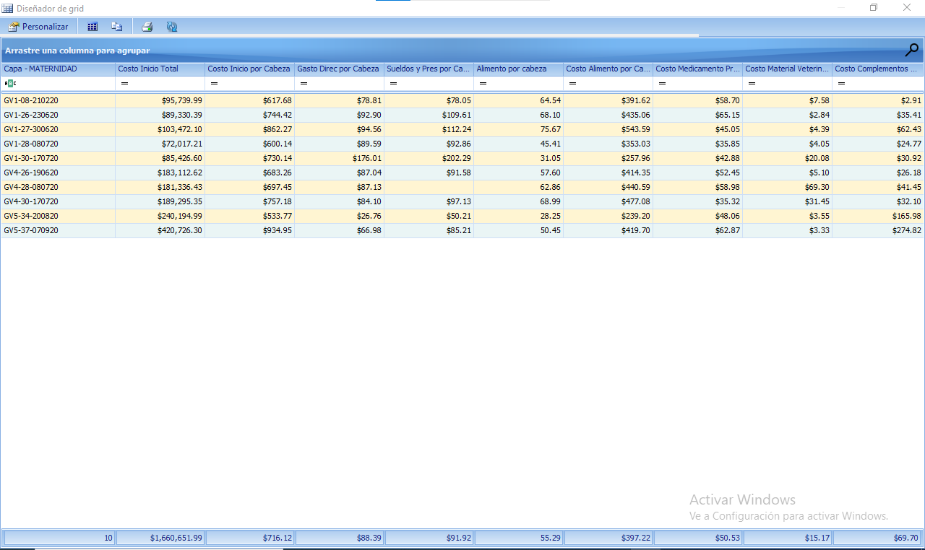
 | Capa - MATERNIDAD | Costo Inicio Total | Costo Inicio por Cabeza | Gasto Direc por Cabeza | Sueldos y Pres por Cabeza | Alimento por cabeza | Costo Alimento por Cabeza | Costo Medicamento Prev por Cabeza | Costo Material Veterinario por Cabeza | Costo Complementos Alimenticios por Cabeza
 | GV1-08-210220 | $95,739.99 | $617.68 | $78.81 | $78.05 | 64.54 | $391.62 | $58.70 | $7.58 | $2.91
 | GV1-26-230620 | $89,330.39 | $744.42 | $92.90 | $109.61 | 68.1 | $435.06 | $65.15 | $2.84 | $35.41
 | GV1-27-300620 | $103,472.10 | $862.27 | $94.56 | $112.24 | 75.67 | $543.59 | $45.05 | $4.39 | $62.43
 | GV1-28-080720 | $72,017.21 | $600.14 | $89.59 | $92.86 | 45.41 | $353.03 | $35.85 | $4.05 | $24.77
 | GV1-30-170720 | $85,426.60 | $730.14 | $176.01 | $202.29 | 31.05 | $257.96 | $42.88 | $20.08 | $30.92
 | GV4-26-190620 | $183,112.62 | $683.26 | $87.04 | $91.58 | 57.6 | $414.35 | $52.45 | $5.10 | $26.18
 | GV4-28-080720 | $181,336.43 | $697.45 | $87.13 |  | 62.86 | $440.59 | $58.98 | $69.30 | $41.45
 | GV4-30-170720 | $189,295.35 | $757.18 | $84.10 | $97.13 | 68.99 | $477.08 | $35.32 | $31.45 | $32.10
 | GV5-34-200820 | $240,194.99 | $533.77 | $26.76 | $50.21 | 28.25 | $239.20 | $48.06 | $3.55 | $165.98
 | GV5-37-070920 | $420,726.30 | $934.95 | $66.98 | $85.21 | 50.45 | $419.70 | $62.87 | $3.33 | $274.82

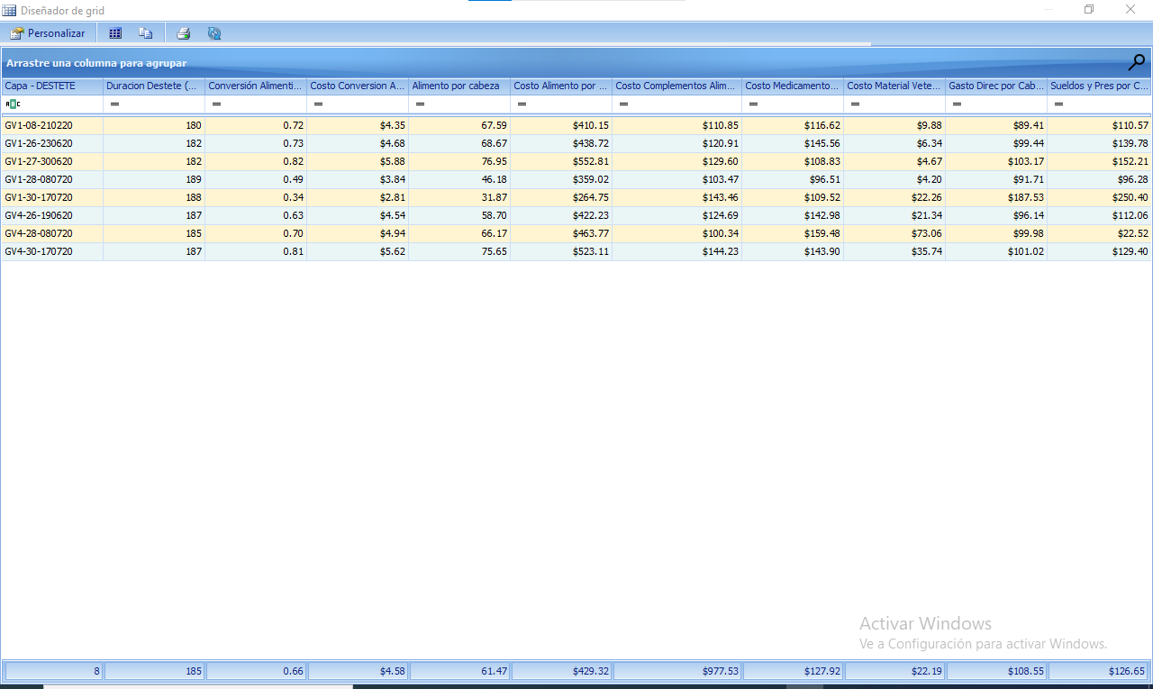
DESTETE
 | Capa - DESTETE | Costo por Cabeza | Conversión Alimenticia | Costo Conversion Alimenticia | Alimento por cabeza | Costo Alimento por Cabeza | Costo Complementos Alimenticios por Cabeza | Costo Medicamento Prev por Cabeza | Costo Material Veterinario por Cabeza | Gasto Direc por Cabeza | Sueldos y Pres por Cabeza
 | GV4-30-170720 | $1,077.40 | 0.81 | $5.62 | 75.65 | $523.11 | $144.23 | $143.90 | $35.74 | $101.02 | $129.40
 | GV1-27-300620 | $1,051.28 | 0.82 | $5.88 | 76.95 | $552.81 | $129.60 | $108.83 | $4.67 | $103.17 | $152.21
 | GV1-30-170720 | $977.92 | 0.34 | $2.81 | 31.87 | $264.75 | $143.46 | $109.52 | $22.26 | $187.53 | $250.40
 | GV1-26-230620 | $950.75 | 0.73 | $4.68 | 68.67 | $438.72 | $120.91 | $145.56 | $6.34 | $99.44 | $139.78
 | GV4-26-190620 | $919.43 | 0.63 | $4.54 | 58.7 | $422.23 | $124.69 | $142.98 | $21.34 | $96.14 | $112.06
 | GV4-28-080720 | $919.15 | 0.7 | $4.94 | 66.17 | $463.77 | $100.34 | $159.48 | $73.06 | $99.98 | $22.52
 | GV1-08-210220 | $847.48 | 0.72 | $4.35 | 67.59 | $410.15 | $110.85 | $116.62 | $9.88 | $89.41 | $110.57
 | GV1-28-080720 | $751.18 | 0.49 | $3.84 | 46.18 | $359.02 | $103.47 | $96.51 | $4.20 | $91.71 | $96.28
 |  | $936.82 |  |  |  |  | $122.19

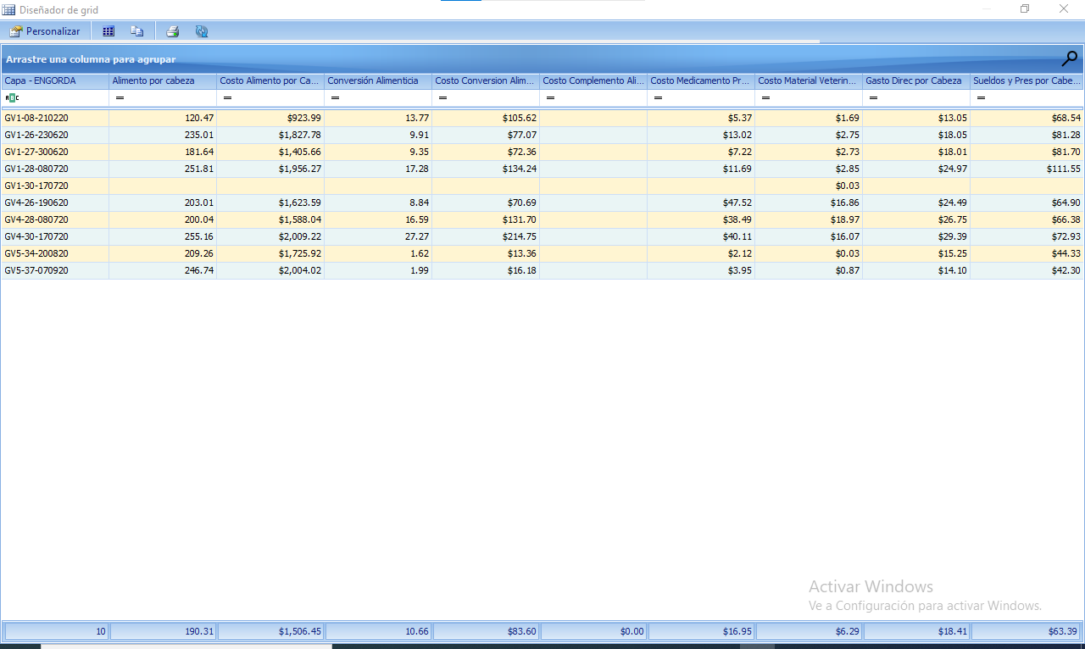
ENGORDA
 | Capa - ENGORDA | Alimento por cabeza | Costo Alimento por Cabeza | Conversión Alimenticia | Costo Conversion Alimenticia | Costo Complemento Alimenticio por Cabeza | Costo Medicamento Prev por Cabeza | Costo Material Veterinairo por Cabeza | Gasto Direc por Cabeza | Sueldos y Pres por Cabeza
 | GV1-08-210220 | 120.47 | $923.99 | 13.77 | $105.62 |  | $5.37 | $1.69 | $13.05 | $68.54
 | GV1-26-230620 | 235.01 | $1,827.78 | 9.91 | $77.07 |  | $13.02 | $2.75 | $18.05 | $81.28
 | GV1-27-300620 | 181.64 | $1,405.66 | 9.35 | $72.36 |  | $7.22 | $2.73 | $18.01 | $81.70
 | GV1-28-080720 | 251.81 | $1,956.27 | 17.28 | $134.24 |  | $11.69 | $2.85 | $24.97 | $111.55
 | GV1-30-170720 |  |  |  |  |  |  | $0.03
 | GV4-26-190620 | 203.01 | $1,623.59 | 8.84 | $70.69 |  | $47.52 | $16.86 | $24.49 | $64.90
 | GV4-28-080720 | 200.04 | $1,588.04 | 16.59 | $131.70 |  | $38.49 | $18.97 | $26.75 | $66.38
 | GV4-30-170720 | 255.16 | $2,009.22 | 27.27 | $214.75 |  | $40.11 | $16.07 | $29.39 | $72.93
 | GV5-34-200820 | 209.26 | $1,725.92 | 1.62 | $13.36 |  | $2.12 | $0.03 | $15.25 | $44.33
 | GV5-37-070920 | 246.74 | $2,004.02 | 1.99 | $16.18 |  | $3.95 | $0.87 | $14.10 | $42.30

MUERTE

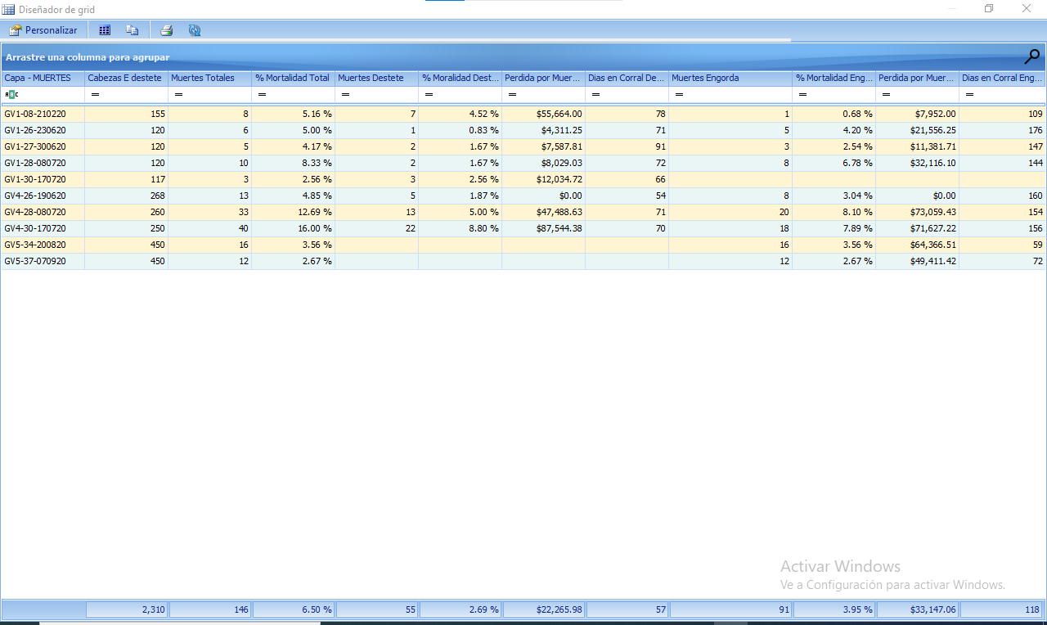
 | Capa - MUERTES | Cabezas E destete | Muertes Totales | % Mortalidad Total | Muertes Destete | % Moralidad Destete | Perdida por Muerte Destete | Dias en Corral Destete | Muertes Engorda | % Mortalidad Engorda | Perdida por Muerte Engorda | Dias en Corral Engorda
 | GV1-08-210220 | 155 | 8 | 5.16% | 7 | 4.52% | $5,932.33 | 78 | 1 | 0.68% | $2,345.51 | 109
 | GV1-26-230620 | 120 | 6 | 5.00% | 1 | 0.83% | $950.75 | 71 | 5 | 4.20% | $16,238.91 | 176
 | GV1-27-300620 | 120 | 5 | 4.17% | 2 | 1.67% | $2,102.55 | 91 | 3 | 2.54% | $8,746.43 | 147
 | GV1-28-080720 | 120 | 10 | 8.33% | 2 | 1.67% | $1,502.36 | 72 | 8 | 6.78% | $26,119.61 | 144
 | GV1-30-170720 | 117 | 3 | 2.56% | 3 | 2.56% | $2,933.76 | 66
 | GV4-26-190620 | 268 | 13 | 4.85% | 5 | 1.87% | $4,597.15 | 54 | 8 | 3.04% | $24,721.39 | 160
 | GV4-28-080720 | 260 | 33 | 12.69% | 13 | 5.00% | $11,948.99 | 71 | 20 | 8.10% | $71,498.34 | 154
 | GV4-30-170720 | 250 | 40 | 16.00% | 22 | 8.80% | $23,702.78 | 70 | 18 | 7.89% | $66,395.54 | 156
 | GV5-34-200820 | 450 | 16 | 3.56% |  |  |  |  | 16 | 3.56% | $42,516.90 | 59
 | GV5-37-070920 | 450 | 12 | 2.67% |  |  |  |  | 12 | 2.67% | $36,311.93 | 72
 |  |  |  |  |  |  | $53,670.67 |  |  |  | $294,894.56

